기획안
▣ 카드 한장으로 세상을 평정해주지
 | ◆ 개요
 |  | - 홀덤 방식을 사용한 턴제형 보스 전투 보드게임
 | ◆ 게임 배경
 |  | - 장르: 턴제 RPG, 카드
 |  | - 배경: 중세, 다크판타지
 | ◆ 기획 의도
 |  | - 카드 소재를 활용한 전투 RPG 게임 제작
 |  | - 보드게임과 보스 RPG를 한 소재로 엮어보자
 | ◆ 주요 타겟
 |  | - 전략게임 선호 유저
 |  | - 보드게임, 카드게임 선호 유저
 | ◆ 조작 방법
 |  | - 포인트 앤 클릭
 |  | - 키보드 단축키
 |  | 1. 카드게임
 |  | - Q: 왼쪽 카드 선택
 |  | - E: 오른쪽 카드 선택
 |  | - R: 카드 버리기
 |  | - 1: 문양 정렬
 |  | - 2: 숫자 정렬
 |  | - Space bar or Enter: 어택
 |  | 2. 2048
 |  | . W(상), S(하), A(좌), D(우)
 | ◆ 게임 시스템
 |  | ◇ 플레이 타임
 |  |  | - 스테이지당 약 10분
 |  | ◇ 승패 조건
 |  |  | - 승리 조건: 상대 몬스터 체력 0 이하일 시, 승리
 |  |  | - 엔딩 조건: 5단계 몬스터 체력 0 이하일 시, 엔딩
 |  |  | - 패배 조건: 유저 체력이 0 이하일 시, 패배
 |  | ◇ 맵 시스템
 |  |  | - 맵 UI 에서, 스테이지를 선택하여 순차적 진입
 |  |  | - 이전 스테이지를 클리어 못할 시, 상위 스테이지 진입 불가
 |  |  | - 난이도의 경우, Easy 난이도로 진행
 |  |  | - Easy 난이도 클리어 이후, Nomal과 Hard 난이도 동시 개방
 |  | ◇ 인게임 시스템
 |  | □ 진행 방식
 |  |  | ■ 마블 진행 방식
 |  |  | - 스테이지 첫 진입 시, '마블' 우선 진행
 |  |  | - '마블'진행 이후, 카드 게임 진행
 |  |  | - 몬스터의 공격 이후, 마블 게임 재진행
 |  |  | ※ 마블은 스테이지 첫 진입 및 몬스터의 공격 턴 이후, 자동 진행
 |  |  | ■ 카드게임 진행 방식
 |  |  | - 유저는 몬스터의 제시카드 3장과, 본인의 손패 6장을 가지고 카드 게임 진행
 |  |  | - 유저는 본인의 손패는 선택하여 버리고, 버린만큼 새로운 카드를 받을 수 있다.
 |  |  | ※ 단, 버린 카드는 공격하기 전까지, 다시 받을 수 없다
 |  |  | ※ 몬스터의 제시 카드는 버릴 수 없다.
 |  |  | - 유저는 한번에 다수의 카드를 버릴 수 있으며, 해당 행위는 1번으로 인정된다.
 |  |  | ※ 단, 1장의 카드를 3번 버릴 시, 3회로 판정
 |  |  | - 몬스터는 고유의 '턴'을 지니고 있다.
 |  |  | - 유저가 몬스터를 공격 시, 턴이 1씩 차감된다.
 |  |  | - 몬스터의 턴이 0이 되었을 시, 몬스터는 유저를 공격한다.
 |  |  | - 이후, 턴이 다시 초기화가 되며, 마블을 진행하여야 한다.
 |  |  | Ex_ 고유 턴 3. 유저 공격에 의해 0이 되었을 때, 유저 공격 및 턴 3으로 초기화
 |  |  | - 다시 카드게임으로 돌아왔을 때, 모든 카드가 초기화되어야 한다. (몬스터 제시카드 포함)
 |  |  | - 유저가 몬스터를 처치할 시, 맵 UI로 넘어간다.
 |  |  | - 몬스터가 유저를 처치할 시, 타이틀 화면으로 넘어간다.
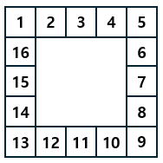
 |  | ■ 마블

 |  |  | - 16칸의 마블판
 |  |  | - 처음 말이 1에서 시작해 우측으로 이동
 |  |  | - 스테이지 진입 시, 처음 '1'에 놓인 말은 '시작 발판' 효과를 발동하지 않음
 |  |  | - 게임 시작 및 몬스터의 턴이 끝날때마다 마블 주사위가 자동으로 굴림
 |  |  | - 마블 말이 놓인 발판 위치에 따라, 적용되는 효과 변동
 |  | ■ 마블 발판
 |  |  | - 발판은 다음과 같다.
 |  | No | 명칭 |  | 칸 | 적용 상태 | 효과
 |  | 0 | 시작 발판 |  | 1 | 도착 시, 항상 | 원하는 발판으로 이동
 |  | 1 | 낮 |  | 2, 6, 10, 14 | 상시 적용 | 몬스터 피해량 1배
 |  | 2 | 밤 |  | 4, 8, 12, 16 | 상시 적용 | 몬스터 피해량 2배
 |  | 3 | 유저 체력 회복 |  | 5 | 도착 시, 1회 발동 | 유저 체력 10% 회복
 |  | 4 | 몬스터 체력 회복 |  | 13 | 도착 시, 1회 발동 | 몬스터 체력 10% 회복
 |  | 5 | 가제: 카드 뽑기 |  | 9 | 도착 시, 1회 발동 | 버프: 데미지 2배, 턴 +1 디버프: 데미지 1/2, 턴 -1
 |  | 6 | 미니게임 |  | 3, 7, 11, 15 | 도착 시, 1회 발동 | 2048 미니게임 시작 최종 숫자만큼 데미지

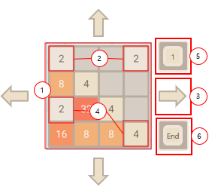
 |  | ■ 미니게임
 |  |  | - 추후 추가 될 수 있음
 |  |  | - 2048 미니게임

 |  |  | - 2048 기본 규칙
 |  |  | 1. 보드 규격 4x4
 |  |  | 2. 시작 시, 랜덤 위치 2개칸 숫자 2, 2 부여
 |  |  | 3. 클릭 앤 드래그 또는 W(상), S(하), A(좌), D(우)로 이동할 수 있다.
 |  |  | 4. 숫자를 옮긴 후, 빈 칸 1곳에 2 또는 4 부여
 |  |  | 5. 남은 옮김 횟수가 지정된 숫자에서 0이 되면 미니게임 자동 종료 및 공격
 |  |  | 6. 2048 끝내기. (남은 횟수를 무시하고 그대로 종료)
 |  |  | ※ 이동 횟수가 0이하가 되거나, 더 이상 신규 칸이 생성될 수 없을 때, 2048 종료
 |  |  | - 2048 숫자 조합 규칙
 |  |  | 1. 위에서 아래로 움직였을 때, 반드시 끝에서 끝까지 움직여야 한다.
 |  |  | 2. 중간에 같은 크기의 칸이 있을 경우, 합쳐지며 합친 후 또 다시 움직인다.
 |  |  | 3. 합쳐진 경우, 정지하지 않고 이동하며, 또 같은 크기의 칸을 만났을 경우 합쳐지기를 반복한다.
 |  |  | 4. 더 이상 이동할 공간이 없거나, 이동할 위치에 크기가 다른 칸이 있을 경우 멈춘다.
 |  |  | - 2048 효과
 |  |  | No | 명칭 | 조건 | 효과
 |  |  | 0 | 스몰 퍼즐 | 16 이상 32미만 | 피해 1.2배
 |  |  | 1 | 미디움 퍼즐 | 32 이상 64 미만 | 피해 1.4배
 |  |  | 2 | 라지 퍼즐 | 64 이상 128 미만 | 피해 1.6배
 |  |  | 3 | 슈퍼 퍼즐 | 128 이상 256 미만 | 피해 1.8배
 |  |  | 4 | 하이퍼 퍼즐 | 512이상 | 피해 2배
 |  |  | - 2048 칸 생성 확률
 |  |  | No | 명칭 | 확률
 |  |  | 0 | 2 | 80%
 |  |  | 1 | 2 | 20%
 |  |  | - 2048 최초 칸 생성 확률
 |  |  | No | 명칭 | 확률
 |  |  | 0 | 2, 2 | 60%
 |  |  | 1 | 2, 4 | 30%
 |  |  | 2 | 4, 4 | 10%
 |  |  | - 2048 이동 횟수
 |  |  | No | 횟수 | 비고
 |  |  | 0 | 500
 |  | ■ 데미지 공식
 |  |  | - 카드 공격력 + 미니게임 효과 + 마블 효과
 |  |  | Ex_ 아이온(2000) + 하이퍼 퍼즐(2배) + 디버프 (데미지 1/.2) = 2000
 | ◇ 몬스터
 |  | ■ Easy 난이도 몬스터
 |  |  | No | 명칭 | 공격력 | 체력 | 턴
 |  |  | 0 | 들개 | 5 | 250 | 5
 |  |  | 1 | 여우 | 6 | 500 | 4
 |  |  | 2 | 치타 | 7 | 750 | 2
 |  |  | 3 | 표범 | 8 | 1000 | 3
 |  |  | 4 | 범 | 9 | 1500 | 4

 |  | ■ Nomal 난이도 몬스터
 |  |  | No | 명칭 | 공격력 | 체력 | 턴
 |  |  | 0 | 활 | 10 | 1000 | 3
 |  |  | 1 | 비위 | 11 | 1500 | 2
 |  |  | 2 | 황요 | 10 | 1750 | 3
 |  |  | 3 | 표견 | 12 | 2000 | 3
 |  |  | 4 | 추이 | 15 | 2500 | 3

 |  | ■ Nomal 난이도 몬스터
 |  |  | No | 명칭 | 공격력 | 체력 | 턴
 |  |  | 0 | 혼돈 | 15 | 3000 | 3
 |  |  | 1 | 도올 | 15 | 3500 | 3
 |  |  | 2 | 궁기 | 15 | 4000 | 3
 |  |  | 3 | 도철 | 15 | 4500 | 3
 |  |  | 4 | 무두리 | 20 | 5000 | 3
 | ◇ 유저 캐릭터
 |  |  | No | 명칭 | 체력 | 카드 버림 횟수 | 비고
 |  |  | 0 | 유저 캐릭터 | 100 | 3

 | □ 카드 게임
 |  | - 카드 패 족보
 |  |  | No | 명칭 | 피해 | 조건 | 비고
 |  |  | 0 | 솔로 | 5 | 숫자가 가장 높은 카드 1장
 |  |  | 1 | 다이어드 | 10 | 숫자가 같은 카드 2장
 |  |  | 2 | 다이어드 세트 | 20 | 다이어드 2개
 |  |  | 3 | 트라이어드 | 40 | 숫자가 같은 카드 3장
 |  |  | 4 | 테트라드 | 200 | 숫자가 같은 카드 4장
 |  |  | 5 | 소마 | 80 | 같은 무늬 카드 5장
 |  |  | 6 | 레기온 | 100 | 숫자가 같은 카드 3장과, 2장
 |  |  | 7 | 네메시스 | 300 | 무늬가 같고 숫자가 연속되는 카드 5장
 |  |  | 8 | 아트로포스 | 500 | 무늬가 다른, 최고 또는 최소 숫자카드 4장
 |  |  | 9 | 아이온 | 1000 | 무늬가 같은 최고 숫자카드 5장
 |  | ■ 카드패 규칙
 |  |  | - 몬스터 제시 카드와 유저 손패는 겹칠 수 없다.
 |  |  | - 몬스터 제시 카드는 버릴 수 없다.
 |  |  | - 유저 카드는 버릴 시, 버린 카드 만큼 교체가 된다.
 |  |  | - 한번에 버리는 카드가 많아도, 버림 행위는 1회로 인정된다.
 |  |  | Ex_ 3장 한번에 버릴 시, 버림 행동 1회
 |  |  | Ex_ 1장씩, 3번 버릴 시, 버림 행동 3회
 |  |  | - 유저가 몬스터를 공격할 시, 모든 카드가 초기화된다.

 |  | ■ 저장 방식
 |  |  | - 모든 저장은 자동으로 이루어짐
 |  |  | - 맵 UI 진입 시, 자동 저장
 |  |  | Ex_ 유저가 해당 스테이지를 클리어 하고, 맵 UI로 넘어올 때 자동 저장
 |  |  | EX_ 유저가 해당 스테이지에서 패배 후, 재도전 시. 자동 저장된 부분에서 시작함
 |  |  | - 의도치 않은 상황에 의해 강제종료 될 경우
 |  |  | 1. 난이도 해금만 유지
 |  |  | 2. 해당 난이도의 3스테이지 진행 중일 시, 다시 1스테이지부터 시작하도록 초기화

플로우
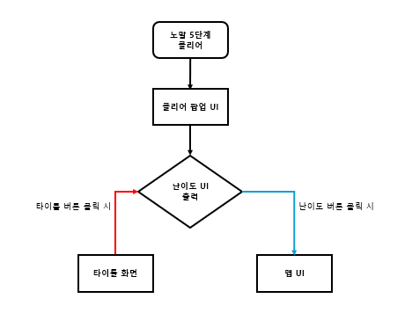
▣ 플로우 문서
 | ◆ 개요
 |  | - 해당 게임의 플로우 관련 작성
 | ◆ 타이틀 화면
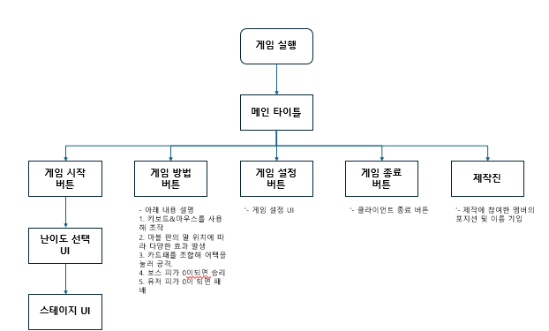

 | ◆ 인게임
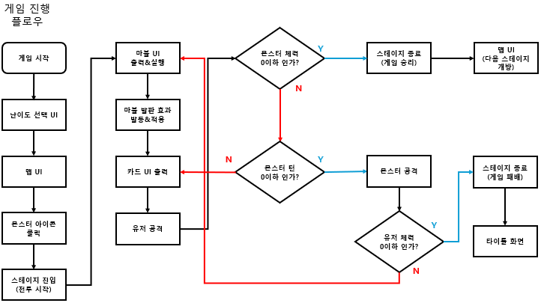

 | ◆ 이지&노멀 난이도 최종 스테이지 클리어 시

UI
▣ UI 문서
 | ◆ 개요
 |  | - 해당 게임에 사용되는 UI를 작성
 | ◆ 타이틀 화면
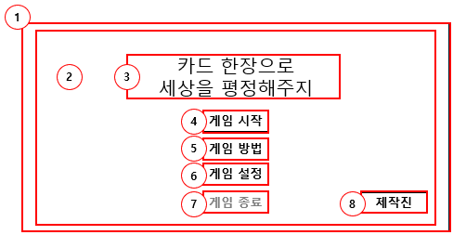

 |  | 1. 타이틀화면 기본 UI
 |  | 2. 백그라운드 이미지 UI
 |  | 3. 게임 제목 Text UI
 |  | 4. 게임 시작 버튼 UI
 |  | 5. 게임 방법 버튼 UI
 |  | 6. 게임 설정 버튼 UI
 |  | 7. 게임 종료 버튼 UI
 |  | 8. 제작진 출력 버튼 UI

 | ◆ 인게임 화면
 |  | □ 인게임 진행
 |  | ■ 인게임 기본 UI
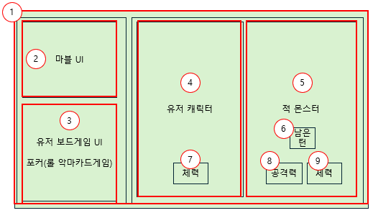

 |  |  | - UI 설명
 |  |  | 1. 인게임 기본 UI
 |  |  | 2. 마블 UI
 |  |  | 3. 유저 보드 UI
 |  |  | 4. 유저 캐릭터 이미지 UI
 |  |  | 5. 적 캐릭터 이미지 UI
 |  |  | 6. 남은 턴 표시 UI
 |  |  | 7. 유저 보유 체력 표시 UI
 |  |  | 8. 적 공격력 표시 UI
 |  |  | 9. 적 보유 체력 표시 UI
 |  | ■ 인게임 카드 게임 UI
 |  |  | - 인게임 기본 UI 위에 출력이 된다.
 |  |  | ※ 카드 게임 Ui, 미니 게임 UI, 마블 UI 모두 포함
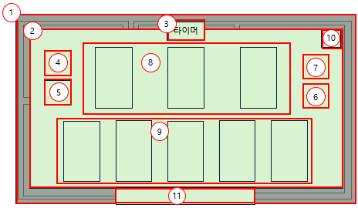

 |  |  | - UI 설명
 |  |  | 1. 카드 게임 백그라운드 UI
 |  |  | 2. 카드 게임 UI
 |  |  | 3. 타이머 UI
 |  |  | 4. 숫자 정렬 (좌측) UI
 |  |  | 5. 문양 정렬 (좌측) UI
 |  |  | 6. 선택 카드 버리기 UI
 |  |  | 7. 어택 버튼 UI
 |  |  | 8. 적 제시 카드 UI
 |  |  | 9. 유저 손패 UI
 |  |  | 10. 조합 도움말 UI
 |  |  | 11. 필드 버튼 UI
 |  |  | - 조작 방법
 |  |  | 1. 클릭 앤 포인트
 |  |  | 2. 키보드
 |  |  | - Q: 왼쪽 카드 선택
 |  |  | - E: 오른쪽 카드 선택
 |  |  | - R: 카드 버리기
 |  |  | - 1: 문양 정렬
 |  |  | - 2: 숫자 정렬
 |  |  | - Space bar or Enter: 어택
 |  |  | ■ 인게임 카드 UI
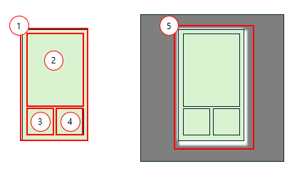

 |  |  | - UI 설명
 |  |  | 1. 카드 패 UI
 |  |  | 2. 카드 이미지 UI
 |  |  | 3. 숫자 UI
 |  |  | 4. 문양 UI
 |  |  | 5. 카드 클릭 시, 상태 변화 UI
 |  | □ 마블
 |  |  | ■ 마블 기본 UI
 |  |  | '- 마블 UI가 화면 중앙에 출력되면, 자동으로 주사위가 굴러감
 |  |  | '- 주사위가 1초 이내 멈추며, 나온 숫자만큼 말이 이동해야 함
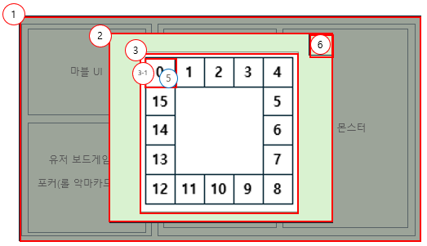

 |  |  | - UI 설명
 |  |  | 1. 마블 백그라운드 UI
 |  |  | 2. 마블 게임 UI
 |  |  | 3. 마블 판 UI (16칸)
 |  |  | 3-1. '0'에서 시작되며, 우측으로 움직임
 |  |  | 4. 주사위는 '3번 UI' 내에서 무작위로 움직이며 멈춤
 |  |  | ㄴ 정육면체 주사위 1개, 눈 1~ 6
 |  |  | 5. 말 UI
 |  |  | 6. 발판 도움말 UI

 |  |  | ■ 마블 기본 UI_팝업 1
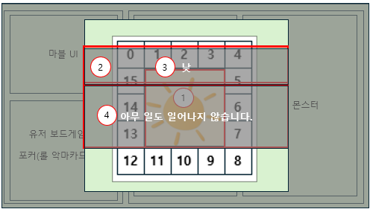

 |  |  | - UI 설명
 |  |  | 1. 발판 이미지 UI
 |  |  | 2. 발판 효과 UI
 |  |  | 3. 발판 명칭 텍스트 UI
 |  |  | 4. 발판 효과 텍스트 UI
 |  |  | ■ 마블 기본 UI_팝업 2
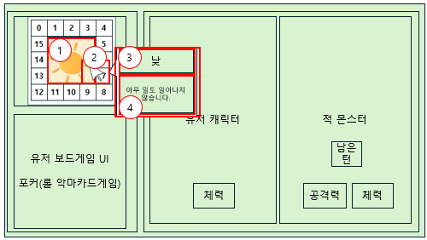

 |  |  | - UI 설명
 |  |  | 1. 현재 마블 이벤트 상태 표시 UI
 |  |  | 2. 마우스 오버 시, 설명 팝업 UI 출력
 |  |  | ㄴ 커서 오른쪽 출력
 |  |  | 3. 이벤트 명칭 Text UI
 |  |  | 4. 이벤트 설명 Text UI
 |  |  | ■ 마블 발판 UI
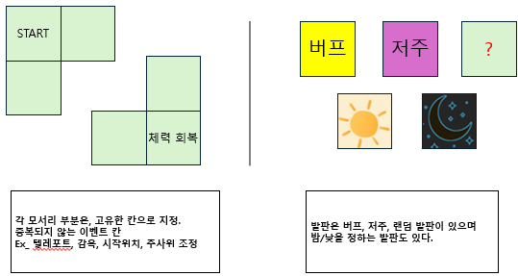

 |  |  | ■ 카드 패 족보
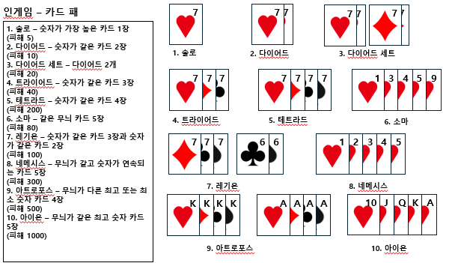

 |  |  | ■ 미니게임 UI

 |  |  | - 2048 기본 규칙
 |  |  | 1. 보드 규격 4x4
 |  |  | 2. 시작 시, 랜덤 위치 2개칸 숫자 2, 2 부여
 |  |  | 3. 클릭 앤 드래그, 또는 화살표 클릭으로 숫자칸을 해당 위치로 옮김
 |  |  | 4. 숫자를 옮긴 후, 무작위 칸에 2와 4부여
 |  |  | 5. 남은 옮김 횟수가 지정된 숫자에서 0이 되면 미니게임 자동 종료
 |  |  | - 이동횟수 소모 시, 다음 팝업창 중앙에 출력. (UI 중간)
모든 이동 횟수를 소모하였습니다.

 |  |  | 6. 2048 끝내기. (남은 횟수를 무시하고 그대로 종료)
 |  |  | ※ 이동 횟수가 0이하가 되거나, 더 이상 신규 칸이 생성될 수 없을 때, 2048 종료
 |  |  | ■ 맵 UI
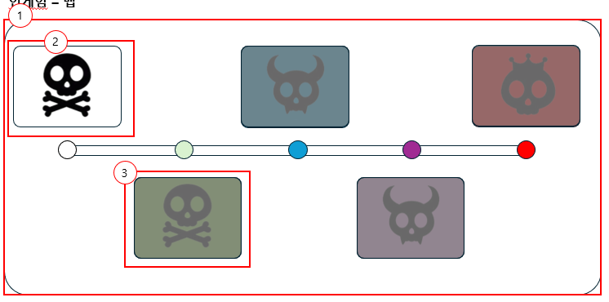

 |  |  | 1. 맵 UI
 |  |  | ※ 유저가 게임 시작 시, 해당 화면이 보여야 함
 |  |  | 2. 좌측부터 1단계~5단계.
 |  |  | 2-1. 클릭하여 스테이지 진입.
 |  |  | 3. 이전 단계를 클리어하지 않았을 시, 해당 이미지처럼 블러처리
 |  |  | 3-1. 클릭 시, '이전 단계를 먼저 클리어하세요' 팝업 출력 (화면 중앙)
이전 단계를 먼저 클리어하세요.

 |  |  | 스테이지 클리어 시, UI 변화

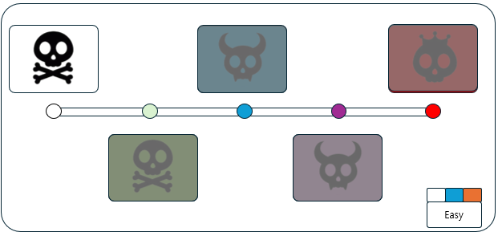

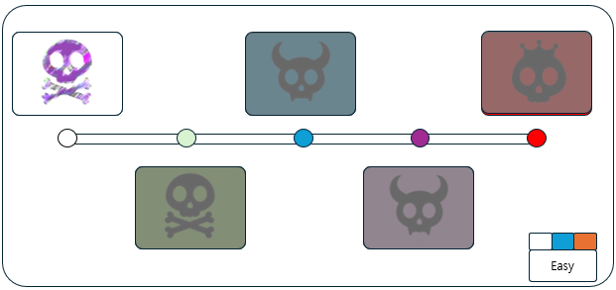

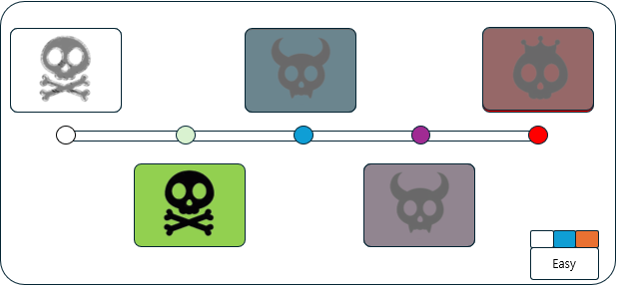

 |  |  | ■ 옵션 UI
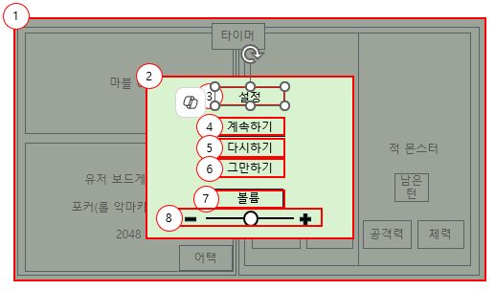

 |  |  | ※ 타이틀화면 게임설정 버튼, 게임 중 ESC 눌렀을 때 나오는 UI
 |  |  | 1. 설정 백그라운드 UI
 |  |  | 2. 설정 UI
 |  |  | 3. 설정 텍스트 박스
 |  |  | 4. 계속하기 버튼 (게임재개)
 |  |  | 5. 다시하기 버튼 (해당 스테이지 첫 조우로 돌아감)
 |  |  | 6. 그만하기 버튼 (타이틀 화면으로)
 |  |  | 7. 볼륨 텍스트 박스
 |  |  | 8. 볼륨 가로 스크롤 박스

 |  |  | ■ 난이도 선택 UI
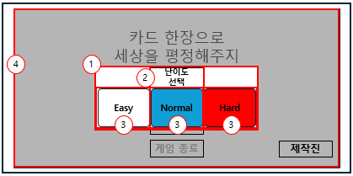

 |  |  | - 게임 시작 버튼을 누르면 출력되는 UI
 |  |  | 1. 난이도 선택 UI
 |  |  | 2. 난이도 텍스트 UI
 |  |  | 3. Easy, Normal, Hard 버튼 UI
 |  |  | 4. 백그라운드 UI

 |  |  | ■ 게임 승리 시 UI
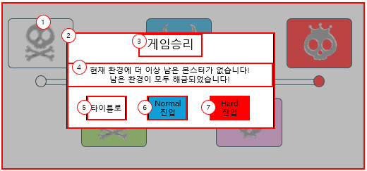

 |  |  | 1. 게임 승리 백그라운드 UI
 |  |  | 2. 게임 승리 팝업 UI
 |  |  | 3. 게임 승리 Text UI
 |  |  | 4. 게임 승리 설명 Text UI
 |  |  | 5. 타이틀 화면 버튼 UI
 |  |  | 6. 노멀 난이도 즉시 시작 버튼 UI
 |  |  | 7. 하드 난이도 즉시 시작 버튼 UI

 |  |  | ■ 게임 패배 시 UI
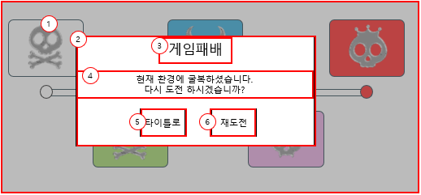

 |  |  | 1. 게임 패배 백그라운드 UI
 |  |  | 2. 게임 패배 팝업 UI
 |  |  | 3. 게임 승리 Text UI
 |  |  | 4. 게임 패배 설명 Text UI
 |  |  | 5. 타이틀 화면 버튼 UI
 |  |  | 6. 재도전 버튼 UI

마블&미니게임
▣ 마블&미니게임 문서
 | ◆ 개요
 |  | - 마블&미니게임 관련 내용 작성

 | ◆ 마블 규칙
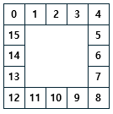

 |  | - 스테이지 진입 시, 시작
 |  | - 이후, 몬스터의 공격 이후 재굴림
 |  | - 16칸의 마블판
 |  | - 처음 말이 1에서 시작해 우측으로 이동
 |  | - 스테이지 진입 시, 처음 '1'에 놓인 말은 '시작 발판' 효과를 발동하지 않음
 |  | - 게임 시작 및 몬스터의 턴이 끝날때마다 마블 주사위가 자동으로 굴림
 |  | - 마블 말이 놓인 발판 위치에 따라, 적용되는 효과 변동

 |  | ■ 마블 발판
 |  | - 발판은 다음과 같다.
 | No | 명칭 |  | 칸 | 적용 상태 | 효과
 | 0 | 시작 발판 |  | 0 | 도착 시, 항상 | 원하는 발판으로 이동
 | 1 | 낮 |  | 1, 5, 9, 13 | 상시 적용 | 몬스터 피해량 1배
 | 2 | 밤 |  | 3, 7, 11, 15 | 상시 적용 | 몬스터 피해량 2배
 | 3 | 유저 체력 회복 |  | 4 | 도착 시, 1회 발동 | 유저 체력 10% 회복
 | 4 | 몬스터 체력 회복 |  | 12 | 도착 시, 1회 발동 | 몬스터 체력 10% 회복
 | 5 | 가제: 카드 뽑기 |  | 8 | 도착 시, 1회 발동 | 버프: 데미지 2배, 턴 +1 디버프: 데미지 1/2, 턴 -1
 | 6 | 미니게임 |  | 2, 6, 10, 14 | 도착 시, 1회 발동 | 2048 미니게임 시작 최종 숫자칸에 해당하는 만큼 몬스터 공격까지 데미지 버프 부여.

 |  | ■ 미니게임
 |  | - 추후 추가 될 수 있음
 |  | - 2048 미니게임

 |  | - 2048 기본 규칙
 |  | 1. 보드 규격 4x4
 |  | 2. 시작 시, 랜덤 위치 2개칸 숫자 2, 2 부여
 |  | 3. 클릭 앤 드래그 또는 W(상), S(하), A(좌), D(우)로 이동할 수 있다.
 |  | 4. 숫자를 옮긴 후, 빈 칸 1곳에 2 또는 4 부여
 |  | 5. 남은 옮김 횟수가 지정된 숫자에서 0이 되면 미니게임 자동 종료 및 공격
 |  | 6. 2048 끝내기. (남은 횟수를 무시하고 그대로 종료)
 |  | ※ 이동 횟수가 0이하가 되거나, 더 이상 신규 칸이 생성될 수 없을 때, 2048 종료
 |  | - 2048 숫자 조합 규칙
 |  | 1. 위에서 아래로 움직였을 때, 반드시 끝에서 끝까지 움직여야 한다.
 |  | 2. 중간에 같은 크기의 칸이 있을 경우, 합쳐지며 합친 후 또 다시 움직인다.
 |  | 3. 합쳐진 경우, 정지하지 않고 이동하며, 또 같은 크기의 칸을 만났을 경우 합쳐지기를 반복한다.
 |  | 4. 더 이상 이동할 공간이 없거나, 이동할 위치에 크기가 다른 칸이 있을 경우 멈춘다.
 |  | - 2048 효과
 |  | No | 명칭 | 조건 | 효과
 |  | 0 | 스몰 퍼즐 | 16 이상 32미만 | 피해 1.2배
 |  | 1 | 미디움 퍼즐 | 32 이상 64 미만 | 피해 1.4배
 |  | 2 | 라지 퍼즐 | 64 이상 128 미만 | 피해 1.6배
 |  | 3 | 슈퍼 퍼즐 | 128 이상 256 미만 | 피해 1.8배
 |  | 4 | 하이퍼 퍼즐 | 512이상 | 피해 2배
 |  | - 2048 칸 생성 확률
 |  | No | 명칭 | 확률
 |  | 0 | 2 | 80%
 |  | 1 | 4 | 20%
 |  | - 2048 최초 칸 생성 확률
 |  | No | 명칭 | 확률
 |  | 0 | 2, 2 | 60%
 |  | 1 | 2, 4 | 30%
 |  | 2 | 4, 4 | 10%
 |  | - 2048 이동 횟수
 |  | No | 횟수 | 비고
 |  | 0 | 500
 |  | ■ 데미지 공식
 |  | - 카드 공격력 + 미니게임 효과 + 마블 효과
 |  | Ex_ 아이온(2000) + 하이퍼 퍼즐(2배) + 디버프 (데미지 1/.2) = 2000

